База
Summa vitae Сумма жизни

 |  | 52 | 50 | Базовое доверие миру | 1 | Личные ресурсные ритуалы, привычки | 1
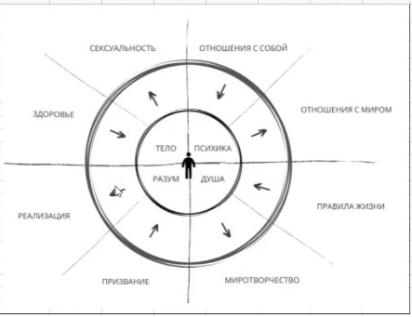
Дата:10.01.2024 | ОЦЕНКА от 1 до 10
СФЕРА ЖИЗНИ | Субъективная (по ощущуниям) | Объективная (по параметрам)
Здоровье | 6 | 8 | -2
Сексуальность | 6 | 7 | -1
Отношения с собой | 9 | 7 | 2
Отношения с миром | 5 | 4 | 1
Призвание | 8 | 7 | 1
Реализация | 5 | 3 | 2
Правила жизни | 8 | 7 | 1
Миротворчество | 5 | 7 | -2
 | 52 | 50 | 2 | "-" – думаю о себе хуже чем есть на самом деле
Дата(+3 мес):10.04.2024 | ОЦЕНКА от 1 до 10 |  | 62.5 | "+" – думаю о себе лучше чем есть на самом деле
СФЕРА ЖИЗНИ | Субъективная (по ощущуниям) | Объективная (по параметрам)
Здоровье
Сексуальность
Отношения с собой
Отношения с миром
Призвание
Реализация
Правила жизни
Миротворчество

